титул
 | ершовская моу сош №2

тест по физике №2

начало

кликни мышкой по начало. Далее после ввода номера ответа кликай далее

ЗАДАНИЕ4
 | задание 4

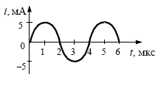
 | На рисунке приведен график гармо-нических колебаний тока в колеба-тельном контуре. Если катушку в этом контуре заменить на другую катушку, индуктивность которой в 4 раза меньше, то период колебаний станет равен

№ ОТВЕТА |  |  | ОТВЕТЫ

1 |  | 1 мкс

2 |  | 2 мкс

3 |  | 4 мкс

4 |  | 8 мкс

 |  | ВВЕДИТЕ НОМЕР ПРАВИЛЬНОГО ОТВЕТА ->

 |  |  |  | ДАЛЕЕ

